cas pratique oncle américain
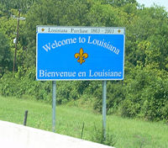
J'hérite d'une petite cahutte au nord de la Louisiane.
Sa valeur initiale était de $116 000. Mon notaire me signifie, que ce bien a pris 4,73% de valeur depuis le départ de tonton.
Je souhaite revendre ce bien à sa valeur actuelle du marché. Arrondir le prix à $500 près et donner le prix de vente. 💸 💸 💸

prix initial : | 116000
évolution du prix en $
prix final
arrondi

cas pratique banquier
Vous êtes un (gentil) banquier.
Vous offrez à un client un prêt de 1000 € sans frais à rembourser en 6 échéances.
Réalisez l'échéancier.
Attention si votre échéancier est faux, vous perdrez votre job ! 😉
crédit | 1,000.00 €
nb de remboursements | 6
taux du crédit | 0%

échéance 1
échéance 2
échéance 3
échéance 4
échéance 5
échéance 6

total | - €

